Bug reports
id | Summary | Steps to reproduce | Expected Result | Actual Result | Priority | Severity | Environment | Attachment
1 | Отображение русскоязычной информации украинского сайта на главной странице сайта | 1. Открыть сайт https://momkids.in.ua/ | Отоюражение украинскоязычной информации | Отображение русского языка | 1 | 5 | Windows 10 Home 64x; Google Chrome 89.0.4389.123. Разрешение экрана 1920x1080 | 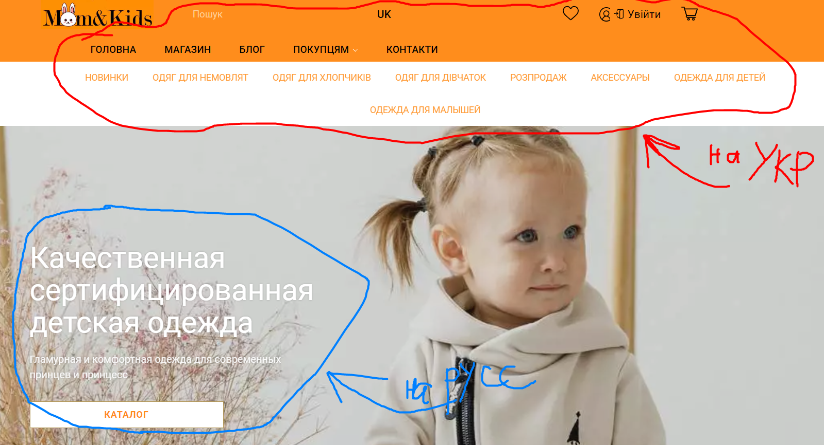
1 | Неотображаются картинки в каталоге на главной странице сайта | 1. Открыть сайт https://momkids.in.ua/ 2. Пролистнуть вниз до списка каталога | Отображение картинок в каталоге | Не отображаются картинки в каталоге | 1 | 4 | Windows 10 Home 64x; Google Chrome 89.0.4389.123. Разрешение экрана 1920x1080 | 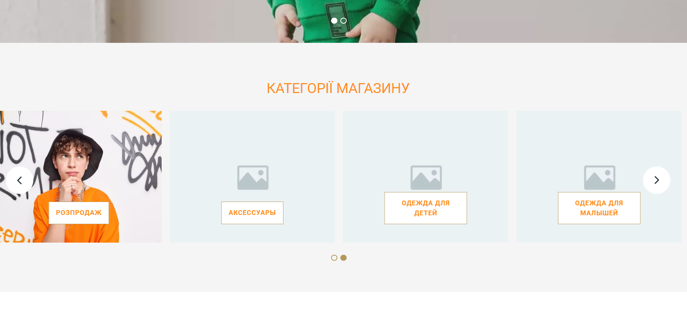
1 | Логотип имееть белый фон при сером фоне в футере | 1. Открыть сайт https://momkids.in.ua/ 2. Пролистнуть вниз до футера | Логотип должен сливаться с фоном в футере | Логотип имеет белый фон, хутер серый | 1 | 5 | 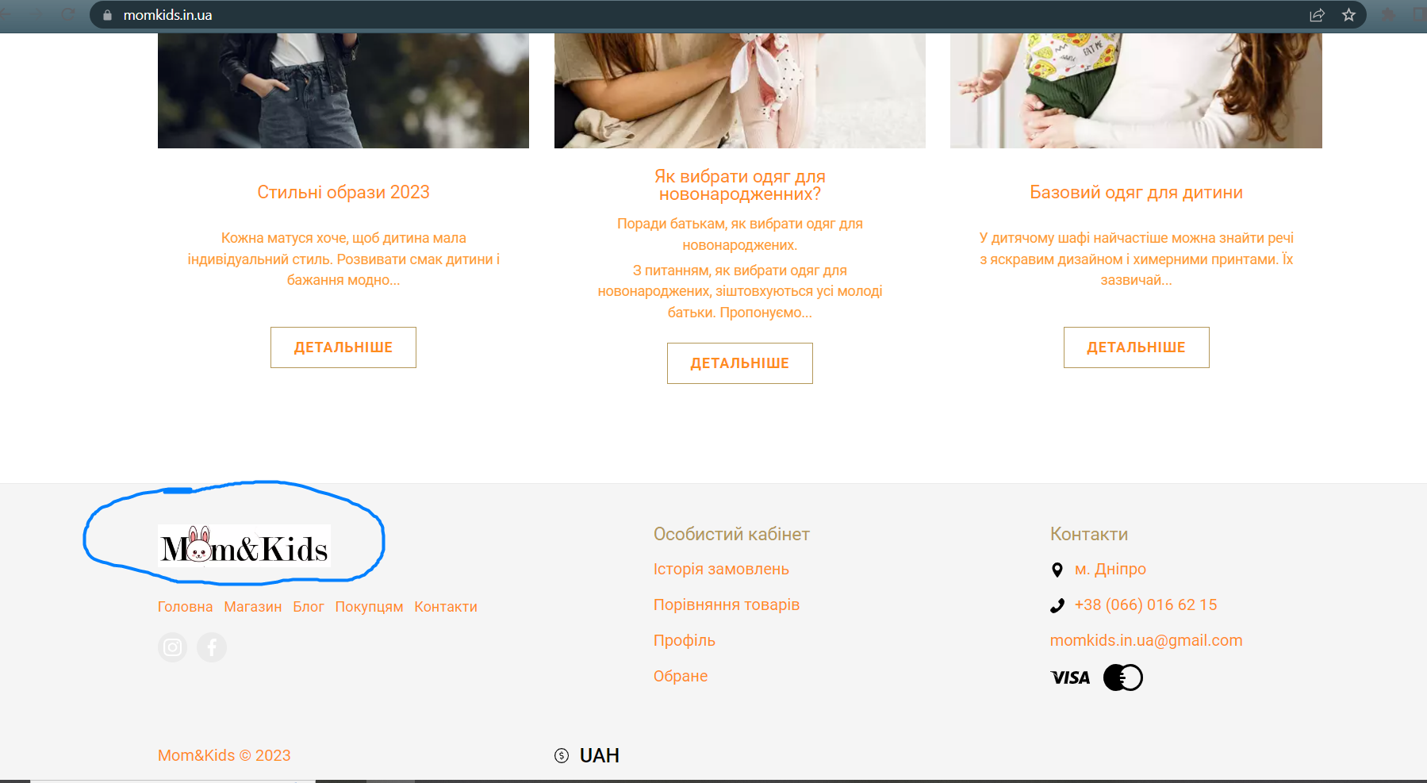 Windows 10 Home 64x; Google Chrome 89.0.4389.123. Разрешение экрана 1920x1080
1
1
1
1
1

